Sheet1
 | Карго 057 结算单
 |  | To： |  |  | 258 | 库房 |  |  |  |  |  |  |  |  |  |  |  | 北京Пекин-莫斯科Москва
 | No | 单据日期 | 客户 | 运输方式 | 货运单号 | 包数 | 件数 | 品名 | 体积 | 重量kg | 货物声明价值$ | 费率% | 保险费$ | 单价$/kg | 打包费$ | 垫付$ | 收货人 | 收货人/电话 | 付款方式 | 总金额$ | 分货市场
 | 1 | 2015-10-04 | 258库 | 空运 | 811KB5521-5 | 5 | 684 | 裙子 |  | 301 |  |  |  | 5.6 |  |  | 于自由 | 于自由007-925-107-0319 | 到付 | 1686 | 留不利诺 | 15B-348-AY
 | 2 | 2015-10-04 | 258库 | 空运 | GMT0413-0927-1 | 1 |  | 连衣裙 棉服 |  | 78.6 |  |  |  | 5.6 |  |  | 于自由 | 于自由007-925-107-0319 | 到付 | 440 | 留不利诺 | 15B-348-AY
 | 3 | 2015-10-04 | 258库 | 空运 | GMT0444-0927-3 | 3 | 465 | 连衣裙 棉服 |  | 286 |  |  |  | 5.6 |  |  | 于自由 | 于自由007-925-107-0319 | 到付 | 1602 | 留不利诺 | 15B-348-AY
 | 4 | 2015-10-04 | 258库 | 空运 | H8922/H30-1 | 1 | 43 | 女皮鞋 |  | 53 |  |  |  | 5.6 |  |  | 于自由 | 于自由007-925-107-0319 | 到付 | 297 | 留不利诺 | 15B-348-AY
 | 5 | 2015-10-04 | 258库 | 空运 | H8448-0930-2 | 2 | 46 | 上衣 |  | 77.5 |  |  |  | 5.6 |  |  | 于自由 | 于自由007-925-107-0319 | 到付 | 434 | 留不利诺 | 15B-348-AY
 | 6 | 2015-10-04 | 258库 | 空运 | E9757-0930-1 | 1 | 34 | 童棉服 |  | 54 |  |  |  | 5.6 |  |  | 于自由 | 于自由007-925-107-0319 | 到付 | 302 | 留不利诺 | 15B-348-AY
 | 7 | 2015-10-04 | 258库 | 空运 | MS6283-0930-1 | 1 | 31 | 男童滑雪服 |  | 45 |  |  |  | 5.6 |  |  | 于自由 | 于自由007-925-107-0319 | 到付 | 252 | 留不利诺 | 15B-348-AY
 | 8 | 2015-10-04 | 258库 | 空运 | ML6554-0930-1 | 1 | 29 | 上衣 |  | 45.6 |  |  |  | 5.6 |  |  | 于自由 | 于自由007-925-107-0319 | 到付 | 255 | 留不利诺 | 15B-348-AY
 | 9 | 2015-10-04 | 258库 | 空运 | MS12529-0930-1 | 1 | 489 | 帽子 |  | 115.8 |  |  |  | 5.6 |  |  | 于自由 | 于自由007-925-107-0319 | 到付 | 648 | 留不利诺 | 15B-348-AY
 | 10 | 2015-10-04 | 258库 | 空运 | MS12627-0930-1 | 1 | 32 | 女棉服 拉杆箱 |  | 68.5 |  |  |  | 5.6 |  |  | 于自由 | 于自由007-925-107-0319 | 到付 | 384 | 留不利诺 | 15B-348-AY
 | 11 | 2015-10-04 | 258库 | 空运 | MS125162-0930-1 | 1 | 70 | 男棉服 女连衣裙 |  | 87 |  |  |  | 5.6 |  |  | 于自由 | 于自由007-925-107-0319 | 到付 | 487 | 留不利诺 | 15B-348-AY
 | 12 | 2015-10-04 | 258库 | 空运 | H7701/E9-0930-1 | 1 | 42 | 女棉服 童爬服 |  | 62 |  |  |  | 5.6 |  |  | 于自由 | 于自由007-925-107-0319 | 到付 | 347 | 留不利诺 | 15B-348-AY
 | 13 | 2015-10-04 | 258库 | 空运 | MS0084-0930-1 | 1 | 39 | 上衣 |  | 70 |  |  |  | 5.6 |  |  | 于自由 | 于自由007-925-107-0319 | 到付 | 392 | 留不利诺 | 15B-348-AY
 | 14 | 2015-10-04 | 258库 | 空运 | MS12650-0930-1 | 1 | 72 | 女童棉套 女童连衣裙 |  | 53 |  |  |  | 5.6 |  |  | 于自由 | 于自由007-925-107-0319 | 到付 | 297 | 留不利诺 | 15B-348-AY
 | 15 | 2015-10-04 | 258库 | 空运 | GMS6818-0927-1 | 1 | 75 | 上衣 |  | 112.8 |  |  |  | 5.6 |  |  | 于自由 | 于自由007-925-107-0319 | 到付 | 632 | 留不利诺 | 15B-348-AY
 | 16 | 2015-10-04 | 258库 | 空运 | GMS12310-0927-1 | 1 | 60 | 上衣 |  | 105.2 |  |  |  | 5.6 |  |  | 于自由 | 于自由007-925-107-0319 | 到付 | 589 | 留不利诺 | 15B-348-AY
 | 17 | 2015-10-04 | 258库 | 空运 | GMS6818-0927-2 | 2 | 105 | 上衣 |  | 167.8 |  |  |  | 5.6 |  |  | 于自由 | 于自由007-925-107-0319 | 到付 | 940 | 留不利诺 | 15B-348-AY
 | 18 | 2015-10-04 | 258库 | 空运 | GMT0413-0928-1 | 1 | 204 | 男牛仔裤 |  | 106.6 |  |  |  | 5.6 |  |  | 于自由 | 于自由007-925-107-0319 | 到付 | 597 | 留不利诺 | 15B-348-AY
 | 19 | 2015-10-04 | 258库 | 空运 | GMT0444-0928-1 | 1 | 204 | 男牛仔裤 |  | 107 |  |  |  | 5.6 |  |  | 于自由 | 于自由007-925-107-0319 | 到付 | 599 | 留不利诺 | 15B-348-AY
 | 20 | 2015-10-04 | 258库 | 空运 | MS12127-0930-1 | 1 | 88 | 童革鞋 |  | 56.5 |  |  |  | 5.6 |  |  | 于自由 | 于自由007-925-107-0319 | 到付 | 316 | 留不利诺 | 15B-348-AY
 | 21 | 2015-10-04 | 258库 | 空运 | ML0604-0929-1 | 1 | 20 | 女皮靴 |  | 39 |  |  |  | 5.6 |  |  | 于自由 | 于自由007-925-107-0319 | 到付 | 218 | 留不利诺 | 15B-348-AY
 | 22 | 2015-10-04 | 258库 | 空运 | 6691382-1 | 1 |  | 童装 |  | 90.8 |  |  |  | 5.6 |  |  | 于自由 | 于自由007-925-107-0319 | 到付 | 508 | 留不利诺 | 15B-348-AY

 |  |  |  |  | 合计: | 30 |  |  |  | 2182.7 |  |  |  |  |  |  |  |  |  | 12222
 |  |  |  |  |  |  |  |  |  |  |  |  |  |  |  |  |  |  |  |  | 自发货以后仅限24小时以内可以改保价。 自运单发出6小时以内不回复，默认同意。
 | 注： | 发货人须提供真实货物明细，因瞒报引发的一切后果由发货人全部承担。
 |  | 货物交接时请认真检查外包装，核对数量，
 |  | 发现损坏，丢失及时向负责人索取证明，赔偿以证明为准。
 |  | 离开现场后发现异常，公司不负任何责任。未及时提货仓储有费用客户自付。
 |  | 货物到达目的地后无人提货超过三天，公司有权处理货物充抵运费。
 |  |  |  |  |  |  |  |  |  |  |  |  |  |  |  |  |  |  |  |  | 汇款账号：中国农业银行 6228 2700 1110 2680 270 陈晓丽
 |  |  |  |  |  |  |  |  |  |  |  |  |  |  |  |  |  |  |  |  | 地址：北京朝阳区朝外大街26号朝外MEN写字中心A座901室
 |  |  |  |  |  |  |  |  |  |  |  |  |  |  |  |  |  |  |  |  | 北京联系电话：010-80578057 传真：010-81578057
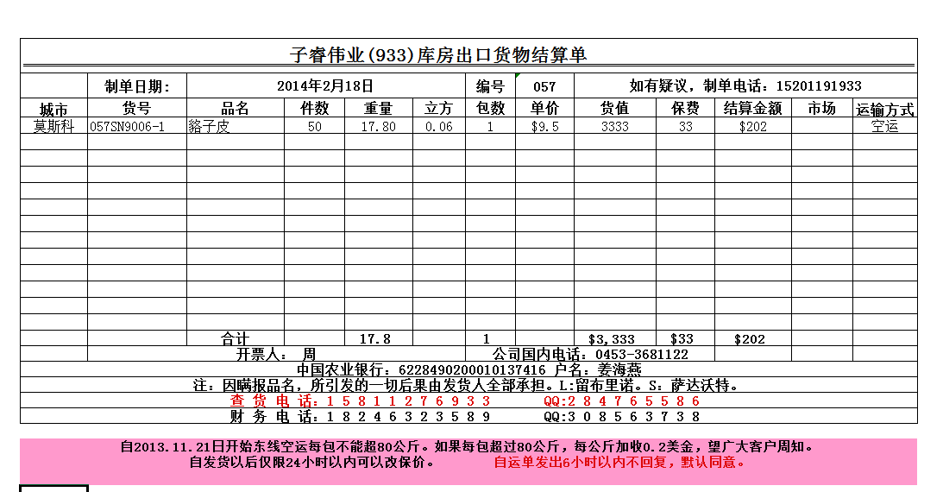 |  |  |  |  |  |  |  |  |  |  |  |  |  |  |  |  |  |  |  |  | 莫斯科联系电话：王开义 9671599057/9651213555 ，Ваня 9652894314

